Bai 1
Yêu cầu:

1.- Nhập dữ liệu cho bảng tính đúng vị trí như hình bên dưới:
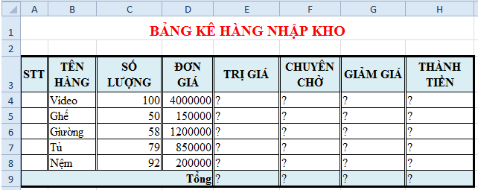

2.- Ban hành các công thức tính toán theo yêu cầu sau:
a/ | Trị giá = Số lượng * Đơn giá
b/ | Chuyên chở = 1%*Trị giá
c/ | Giảm giá = 10% Trị giá
d/ | Thành tiền = Trị giá + Chuyên chở - Giảm giá
e/ | Tính dòng tổng cộng
3.- Định dạng bảng tính giống như hình.

Bai 2
Yêu cầu:

1.- Nhập dữ liệu cho bảng tính đúng vị trí như hình bên dưới:
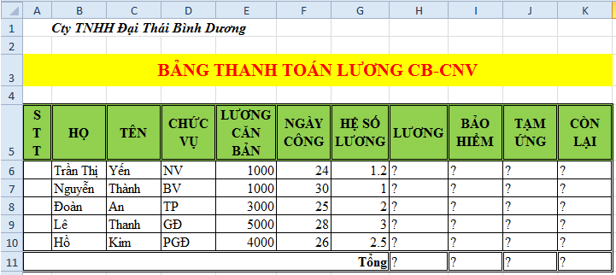

2.- Ban hành các công thức tính toán theo yêu cầu sau:
a/ | Lương = Lương căn bản * Hệ số lương * Ngày công
b/ | Bảo hiểm = 12% * Lương
c/ | Tạm ứng = 1/3 * Lương
d/ | Còn lại = Lương - Tạm ứng - Bảo hiểm
e/ | Tính dòng tổng cộng
3.- Định dạng bảng tính giống như hình.

Bai 3
Yêu cầu:

1.- Nhập dữ liệu cho bảng tính đúng vị trí như hình bên dưới:
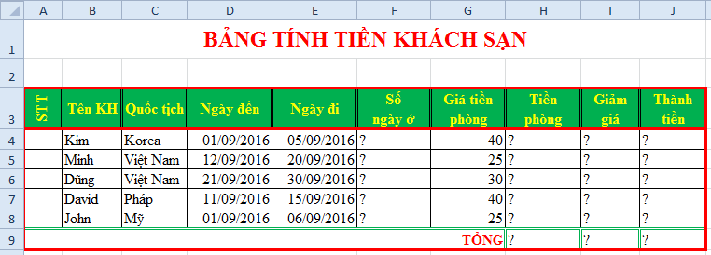

2.- Ban hành các công thức tính toán theo yêu cầu sau:
a/ | Số ngày ở = Ngày đi - Ngày đến
b/ | Tiền phòng = Số ngày ở * Giá tiền phòng
c/ | Giảm giá = 5% * Tiền phòng
d/ | Thành tiền = Tiền phòng - Giảm giá
e/ | Tính dòng tổng cộng
3.- Định dạng bảng tính giống như hình.

